상품제안서
26년 타임포인트 탁상 캘린더 트윈링(150x200) | 상품코드: S43792

 |  |  |  |  |  |  | 02-713-8555 | www.synergygift.co.kr
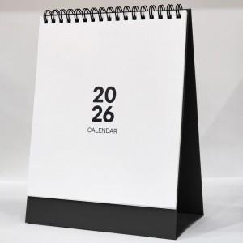 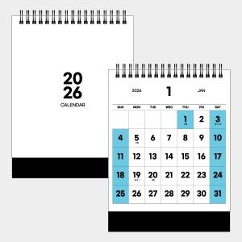 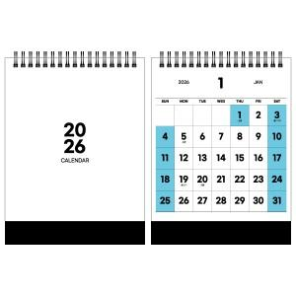

【상세/제작정보】

【인쇄/포장옵션】 | 금박, 은박, 금/은박 양면 / 무지종이봉투

【공급단가】 | 수량 | 100~ | 300~ | 1,000~ | 3,000~ | 10,000~
*VAT별도 | 단가 | 2,760원 | 2,670원 | 2,590원 | 2,520원 | 2,290원

【상품 URL】 | https://www.synergygift.co.kr:443/src/goods_detail.php?gdno=43792

